Ratios
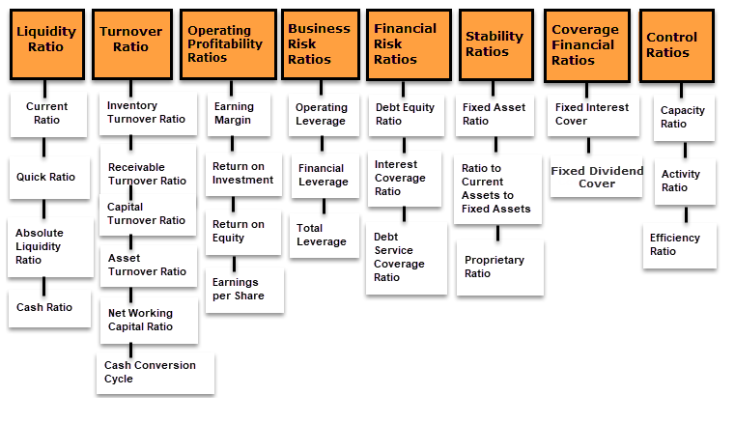

http://ijbssnet.com/journals/Vol_6_No_8_1_August_2015/7.pdf

